关系图
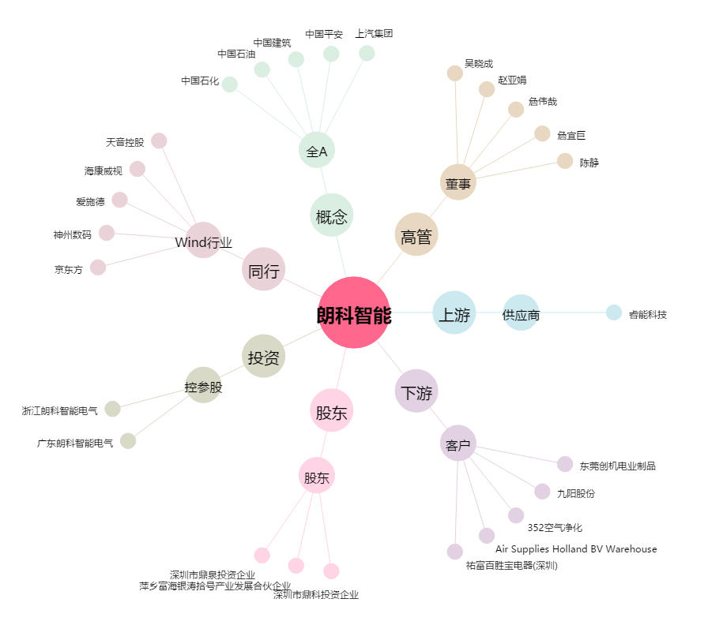
朗科智能[300543.SZ] - 关系概览图

